式神
DJ 陰陽師 a.k.a 安倍晴明_仕様書_式神とサブスキル

仕様書：式神

トップページ
 | 式神の概要
ゲームリソース

・チュートリアルステージでラップ・ダンス・グラフィティのタイプを持った式神が
１体ずつ支給される。(同じタイプの重複はなし) ・支給された式神の初期ステータスのランクは全て、Dランクとなっており、
各タイプごとにステータスの内容が異なる。(ランクはD,C,B,A,Sの順に強化する)
・ステージを攻略する度に報酬選択画面で獲得した魂を消費する事で式神の
ステータスのランク強化やサブスキル付与ができる ・サブスキルは最大１個まで付与する事ができる
・全ステージクリア(7ステージ) 又は ゲームオーバーになる事で式神がリセットされる。
・式神のキャラクターは十二神将をベースに用いられている
式神 | 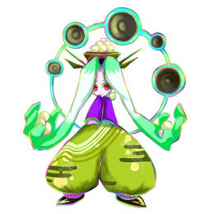 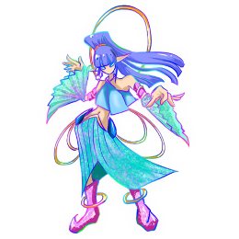  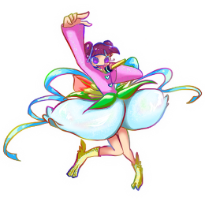  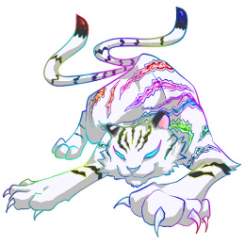 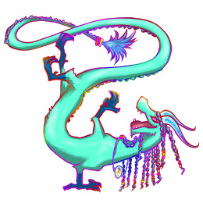 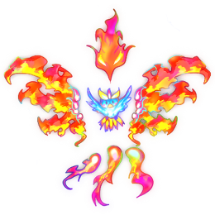 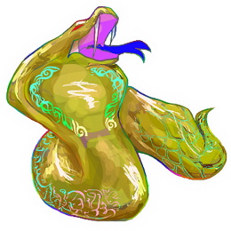  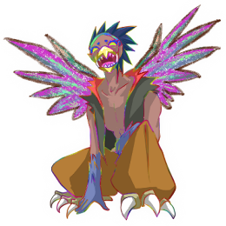 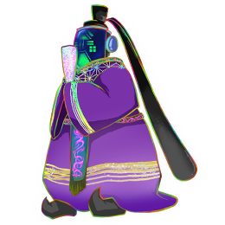

式神_性能

サブスキル

陰陽玉

陰陽玉_性能

設定値

 | 式神の特徴 (ステータス_初期値)

■ラップ
タイプ：ラップ
攻撃間隔：D
ダメージ：D
ホーミング性能：D
サブA：ー
サブB：ー
サブC：ー
■ダンス
タイプ：ダンス
攻撃間隔：D
ダメージ：D
攻撃範囲：D
サブA：ー
サブB：ー
サブC：ー
■グラフィティ
タイプ：グラフィティ
攻撃間隔：D
攻撃範囲：D
展開時間：D
サブA：ー
サブB：ー
サブC：ー

ラップの式神は以下からランダムで１体支給する
ダンスの式神は以下からランダムで１体支給する
グラフィティの式神は以下からランダムで１体支給する

六合 (りくごう)
天后 (てんこう)
騰蛇 (とうだ)
太陰 (たいいん)
玄武 (げんぶ)
白虎 (びゃっこ)
青龍 (せいりゅう)
朱雀 (すざく)
勾陳 (こうちん)
貴人 (きじん)
天空 (てんくう)
太裳 (たいじょう)

式神_性能
DJ 陰陽師 a.k.a 安倍晴明_仕様書_式神とサブスキル

仕様書：式神_性能

トップページ
 | ラップ_攻撃間隔
ゲームリソース

式神 | 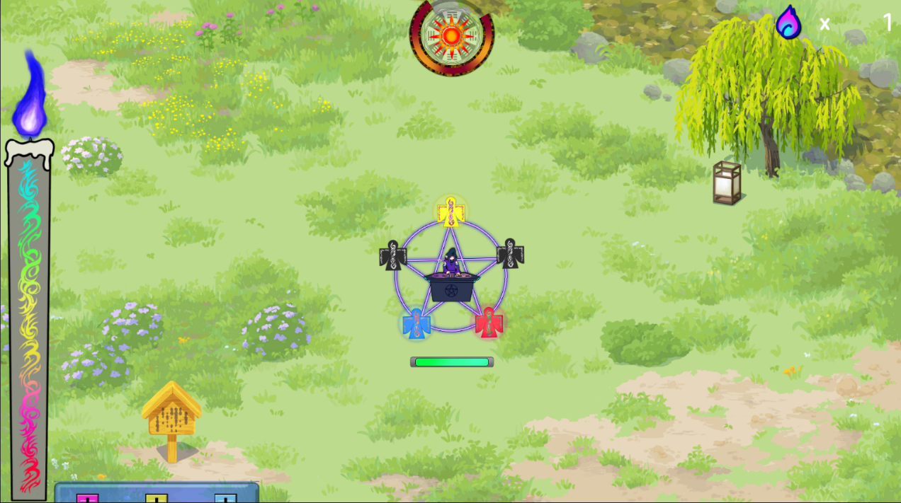

画面のイメージ
式神_性能

ラップの式神から一定間隔でラップ専用の陰陽玉が発射する。
ランクが上がるごとに攻撃する間隔が短くなる。
攻撃間隔の詳細は設定値のシートに記載。
サブスキル

陰陽玉

陰陽玉_性能

設定値

強化前：画像のイメージはDランクを想定

画面のイメージ

強化後：画像のイメージはSランクを想定

 | ラップ_ダメージ

画面のイメージ

ラップ専用の陰陽玉が妖魔にヒットした時、ダメージを与える。
ランクが上がるごとに与えるダメージ量が大きくなる。
ダメージの詳細は設定値のシートに記載。

強化前：画像のイメージはDランクを想定

画面のイメージ

強化後：画像のイメージはSランクを想定

 | ラップ_ホーミング性能

画面のイメージ

ラップ専用の陰陽玉のみホーミングの性能が備わっており、
陰陽玉が妖魔から一定の距離が離れている場合も自動で追尾して当てる。
ランクが上がるごとにホーミング性能が向上する。
ホーミング性能の詳細は設定値のシートに記載。

強化前：画像のイメージはDランクを想定
ホーミングはしないで真っ直ぐ進む

画面のイメージ

強化後：画像のイメージはSランクを想定
一定の距離まで近づくと急カーブする

 | ダンス_攻撃間隔

画面のイメージ
ダンスの式神から一定間隔でダンス専用の陰陽玉が発射する。
(ダンスの場合は衝撃波を放出する形になる)
ランクが上がるごとに攻撃する間隔が短くなる。
攻撃間隔の詳細は設定値のシートに記載。

強化前：画像のイメージはDランクを想定

画面のイメージ

強化後：画像のイメージはSランクを想定

 | ダンス_ダメージ

画面のイメージ

ダンス専用の陰陽玉が妖魔にヒットした時、ダメージを与える。
ランクが上がるごとに与えるダメージ量が大きくなる。
ダメージの詳細は設定値のシートに記載。

強化前：画像のイメージはDランクを想定

画面のイメージ

強化後：画像のイメージはSランクを想定

 | ダンス_攻撃範囲

画面のイメージ

ダンス専用の陰陽玉には攻撃範囲を拡大する性能が備わっており、
妖魔に衝撃波が当たる範囲が大きくなる。
ランクが上がるごとに攻撃範囲が拡大する。
ホーミング性能の詳細は設定値のシートに記載。

強化前：画像のイメージはDランクを想定

画面のイメージ

強化後：画像のイメージはSランクを想定
一定の距離まで近づくと急カーブする

 | グラフィティ_攻撃間隔

画面のイメージ

グラフィティの式神から一定間隔でグラフィティ専用の陰陽玉が発射する。
ランクが上がるごとに攻撃する間隔が短くなる。
攻撃間隔の詳細は設定値のシートに記載。

強化前：画像のイメージはDランクを想定

画面のイメージ

強化後：画像のイメージはSランクを想定

 | グラフィティ_攻撃範囲

画面のイメージ

グラフィティ専用の陰陽玉は攻撃範囲(幅/高さ)を拡大する性能が
備わっており、敵にヒットしやすくなる。
ランクが上がるごとに攻撃範囲が大きくなる。
攻撃範囲の詳細は設定値のシートに記載。

強化前：画像のイメージはDランクを想定

画面のイメージ

強化後：画像のイメージはSランクを想定

 | グラフィティ_展開時間

画面のイメージ

グラフィティ専用の陰陽玉のみ持続性能が備わっており、
陰陽玉が妖魔に当たった際、陰陽玉が展開して、一定時間その場に留まり、
持続ダメージを与える。
ランクが上がるごとに展開する時間が延長する。
展開時間の詳細は設定値のシートに記載。

画面のイメージ

時間経過で持続してダメージを与える。

サブスキル
DJ 陰陽師 a.k.a 安倍晴明_仕様書_式神とサブスキル

仕様書：サブスキル

トップページ
 | サブスキル_爆発 (ラップ)
ゲームリソース

式神

画面のイメージ
式神_性能
報酬選択画面でラップの式神を強化した際にサブスキル：爆発を
獲得する事ができる。
ラップ専用の陰陽玉が発射した後、妖魔にヒットした時、爆発が起こる。
爆発した範囲によって、周囲の妖魔にもダメージを与える。
サブスキル

陰陽玉

陰陽玉_性能

設定値

画面のイメージ

サブスキルのランクが上がるごとに爆発範囲が拡大する。
爆発範囲の詳細は設定値のシートに記載。

爆発する時のエフェクトはダンスの衝撃波の画像を使用

 | サブスキル_麻痺 (ラップ)

画面のイメージ
報酬選択画面でラップの式神を強化した際にサブスキル：麻痺を
獲得する事ができる。
ラップ専用の陰陽玉が発射した後、妖魔にヒットした時、麻痺が起こる。
妖魔が麻痺する事によって、一定時間、妖魔の移動が止まる。

画面のイメージ

サブスキルのランクが上がるごとに妖魔の移動が止まる時間が延長する。
停止時間の詳細は設定値のシートに記載。

 | サブスキル_貫通 (ラップ)

画面のイメージ
報酬選択画面でラップの式神を強化した際にサブスキル：貫通を
獲得する事ができる。
ラップ専用の陰陽玉が発射した後、妖魔にヒットした時、陰陽玉が貫通する。
一定回数、敵を貫通して、妖魔にヒットした時、陰陽玉が消える。

画面のイメージ

サブスキルのランクが上がるごとに妖魔を貫通できる
回数(最大ヒット数)が増加する。
最大ヒット数の詳細は設定値のシートに記載。

画面のイメージは最大ヒット回数が２回の場合
２体目の妖魔にヒットした時に陰陽玉が消える。

 | サブスキル_拡散 (ラップ)

画面のイメージ
報酬選択画面でラップの式神を強化した際にサブスキル：拡散を
獲得する事ができる。
ラップ専用の陰陽玉が発射した後、妖魔にヒットした時、陰陽玉が貫通する。
一定回数、敵を貫通して、妖魔にヒットした時、陰陽玉が消える。

画面のイメージ

サブスキルのランクが上がるごとに妖魔を貫通できる
回数(最大ヒット数)が増加する。
最大ヒット数の詳細は設定値のシートに記載。

画面のイメージは最大ヒット回数が２回の場合
２体目の妖魔にヒットした時に陰陽玉が消える。

 | サブスキル_活性 (ダンス)

画面のイメージ

報酬選択画面でダンスの式神を強化した際にサブスキル：活性を
獲得する事ができる。
ダンス専用の陰陽玉(衝撃波)が発射した後、妖魔にヒットした時、
SPゲージが回復する。

画面のイメージ

サブスキルのランクが上がるごとにSPゲージの回復量が増加する。
SPゲージの回復量の詳細は設定値のシートに記載。

 | サブスキル_炎上 (ダンス)

画面のイメージ

報酬選択画面でダンスの式神を強化した際にサブスキル：炎上を
獲得する事ができる。
ダンス専用の陰陽玉(衝撃波)が発射した後、妖魔にヒットし続けている間、
継続的にダメージを与える。

画面のイメージ

サブスキルのランクが上がるごとにダメージを与える速度が増加する。
ダメージを与える速度の詳細は設定値のシートに記載。

 | サブスキル_突風 (ダンス)

画面のイメージ

報酬選択画面でダンスの式神を強化した際にサブスキル：突風を
獲得する事ができる。
ダンス専用の陰陽玉(衝撃波)が発射した後、妖魔にヒットした時、
妖魔が反対側に移動する。(ノックバック)

画面のイメージ

サブスキルのランクが上がるごとに妖魔がノックバックする距離が伸びる。
ノックバックする距離の詳細は設定値のシートに記載。

 | サブスキル_急所 (ダンス)

画面のイメージ

報酬選択画面でダンスの式神を強化した際にサブスキル：急所を
獲得する事ができる。
ダンス専用の陰陽玉(衝撃波)が発射した後、妖魔にヒットした時、
一定確率で妖魔に大ダメージを与える。

画面のイメージ

サブスキルのランクが上がるごとに急所の発動確率が上昇する。
発動確率の詳細は設定値のシートに記載。

 | サブスキル_毒 (グラフィティ)

画面のイメージ

報酬選択画面でグラフィティの式神を強化した際にサブスキル：毒を
獲得する事ができる。
グラフィティ専用の陰陽玉が発射した後、妖魔にヒットした時、毒を付与する。
陰陽玉が展開して消えた後も一定時間、持続ダメージを与える。

画面のイメージ

サブスキルのランクが上がるごとに毒の持続時間が延長する。
毒の持続時間の詳細は設定値のシートに記載。

 | サブスキル_暗闇 (グラフィティ)

画面のイメージ

報酬選択画面でグラフィティの式神を強化した際にサブスキル：暗闇を
獲得する事ができる。
グラフィティ専用の陰陽玉が発射した後、妖魔にヒットした時、暗闇を付与する。
暗闇を付与された妖魔は一定時間、オーラが消える。(グラフィティのみ)

画面のイメージ

サブスキルのランクが上がるごとに暗闇の持続時間が延長する。
暗闇の持続時間の詳細は設定値のシートに記載。

 | サブスキル_電撃 (グラフィティ)

画面のイメージ

報酬選択画面でグラフィティの式神を強化した際にサブスキル：電撃を
獲得する事ができる。
グラフィティ専用の陰陽玉が発射した後、妖魔にヒットした時、電撃を付与する。
電撃を付与された妖魔は一定時間、オーラが消える。(グラフィティのみ)

画面のイメージ

サブスキルのランクが上がるごとに電撃の持続時間が延長する。
電撃の持続時間の詳細は設定値のシートに記載。

 | サブスキル_呪詛 (グラフィティ)

画面のイメージ

報酬選択画面でグラフィティの式神を強化した際にサブスキル：呪詛を
獲得する事ができる。
グラフィティ専用の陰陽玉が発射した後、妖魔にヒットした時、呪詛を付与する。
呪詛を付与された妖魔は一定時間、移動速度が半減する。

画面のイメージ

サブスキルのランクが上がるごとに呪詛の持続時間が延長する。
呪詛の持続時間の詳細は設定値のシートに記載。

陰陽玉
DJ 陰陽師 a.k.a 安倍晴明_仕様書_式神とサブスキル

仕様書：陰陽玉

トップページ
 | 陰陽玉の概要
ゲームリソース

・安倍晴明専用の陰陽玉を２つ装備しており、２つの陰陽玉(A,B)を発射して攻撃する。
・陰陽玉Aと陰陽玉Bのステータスはそれぞれ異なる。(共通ではない) ・陰陽玉の初期ステータスのランクは全て、Dランクとなっており、
各項目ごとに内容が異なる。(ランクはD,C,B,A,Sの順に強化する)
・ステージを攻略する度に報酬選択画面で獲得した魂を消費する事で陰陽玉の
ステータスのランク強化をする事ができる。
・陰陽玉の強化内容は「攻撃間隔」・「ダメージ」・「飛距離」の３つとなる。
ただし、飛距離はレベル上げても旨味が無い為、ランクD固定。
・全ステージクリア(7ステージ) 又は ゲームオーバーになる事で強化がリセットされる。
式神 | 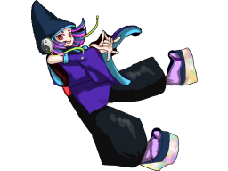 

式神_性能

サブスキル

陰陽玉

陰陽玉_性能

設定値

陰陽玉A
陰陽玉B

陰陽玉_性能
DJ 陰陽師 a.k.a 安倍晴明_仕様書_式神とサブスキル

仕様書：陰陽玉_性能

トップページ
 | 陰陽玉_攻撃間隔
ゲームリソース

式神

画面のイメージ
式神_性能

陰陽用の砲台から一定間隔で安倍晴明専用の陰陽玉が発射する。
ランクが上がるごとに攻撃する間隔が短くなる。
攻撃間隔の詳細は設定値のシートに記載。
サブスキル

陰陽玉

陰陽玉_性能
陰陽玉A
陰陽玉B
設定値

強化前：画像のイメージはDランクを想定

画面のイメージ

強化後：画像のイメージはSランクを想定

 | 陰陽玉_ダメージ

画面のイメージ
安倍晴明専用の陰陽玉が妖魔にヒットした時、ダメージを与える。
ランクが上がるごとに与えるダメージ量が大きくなる。
ダメージの詳細は設定値のシートに記載。

強化前：画像のイメージはDランクを想定

画面のイメージ

強化後：画像のイメージはSランクを想定

 | 陰陽玉_飛距離

画面のイメージ
安倍晴明専用の陰陽玉を飛ばす事ができる距離を指す。
一定の飛距離を超えた時、自動的に陰陽玉が消滅するが、
基本的に画面外で消滅する。
その為、プレイヤー自身がこのステータスを強化してもうまみが無いので、
Dランク固定とする。

